Estadísticas
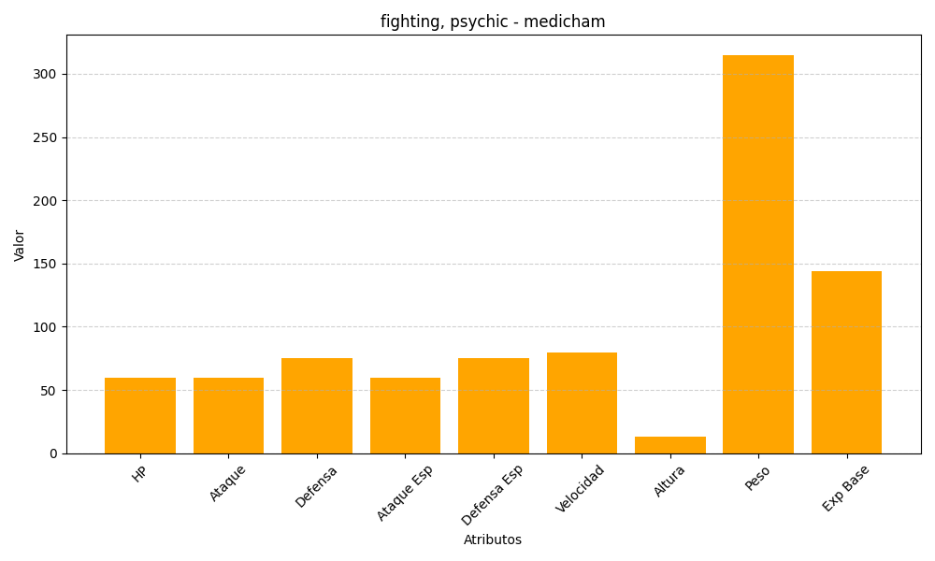
ID | Nombre | Tipo | HP | Ataque | Defensa | Ataque Especial | Defensa Especial | Velocidad | Altura | Peso | Experiencia Base
308 | medicham | fighting, psychic | 60 | 60 | 75 | 60 | 75 | 80 | 13 | 315 | 144

